报表需求
一、基本信息：
库
表 | t_break_pass
报表目录 | 运营系统-设备运营
表名称 | 门禁实时监控

二、表结构：——按照表格实际展示样子填写
维度/指标 | 维度 |  |  | 指标
 | 省份城市小区 | 日期 | 小时 | 业主通行人数 | 访客通行人数 | 物业通行人数 | 全部通行人数 | 业主通行次数 | 访客通行次数 | 物业通行次数 | 全部通行次数
表 | t_break_pass | t_break_pass | t_break_pass | t_break_pass | t_break_pass | t_break_pass | t_break_pass | t_break_pass | t_break_pass | t_break_pass | t_break_pass
字段 | province, city, project | DATE(created_time) | HOUR(created_time) | bj_app_user | bj_app_user | bj_app_user | bj_app_user | bj_app_user | bj_app_user | bj_app_user | bj_app_user
数据口径 | 通过province, city, project得到省份、城市、小区 | 通过created_time字段解析出日期 | 通过created_time字段解析出小时 | 当天在统计小时段内业主通行人数（去重） | 当天在统计小时段内业访客通行人数（去重） | 当天在统计小时段内物业通行人数（去重） | 当天在统计小时段内通行人数（去重） | 当天在统计小时段内业主通行次数 | 当天在统计小时段内业访客通行次数 | 当天在统计小时段内物业通行次数 | 当天在统计小时段内通行次数
数据显示格式 | 中文 | 2016-05-03 | 0:00-1:00 | 常规数字 | 常规数字 | 常规数字 | 常规数字 | 常规数字 | 常规数字 | 常规数字 | 常规数字

三、异常值处理：——如果有则填写
字段 | 异常处理逻辑

四、报表更新要求：
更新时效 | 每小时更新一次
更新范围 | 仅更新当天数据

五、历史数据要求：
从2016年1月1日开始

六、表格要求：
功能 | 功能要求 |  | 格式要求
查询条件 | 支持选择时间，默认值：时间为当天、昨天、七天前那天，例如当天为7月8日，时间默认为7月1日、7月7日、7月8日 |  | 时间控件
 | 输出数据类型（全部、业主、访客、物业），默认值：数据类型为全部 |  | 下拉框选择
数据排序
显示 | 如下方原型
导出 | 支持导出功能，导出对应图表的后台数据

六、原型：——请在此处增加必要的原型图片
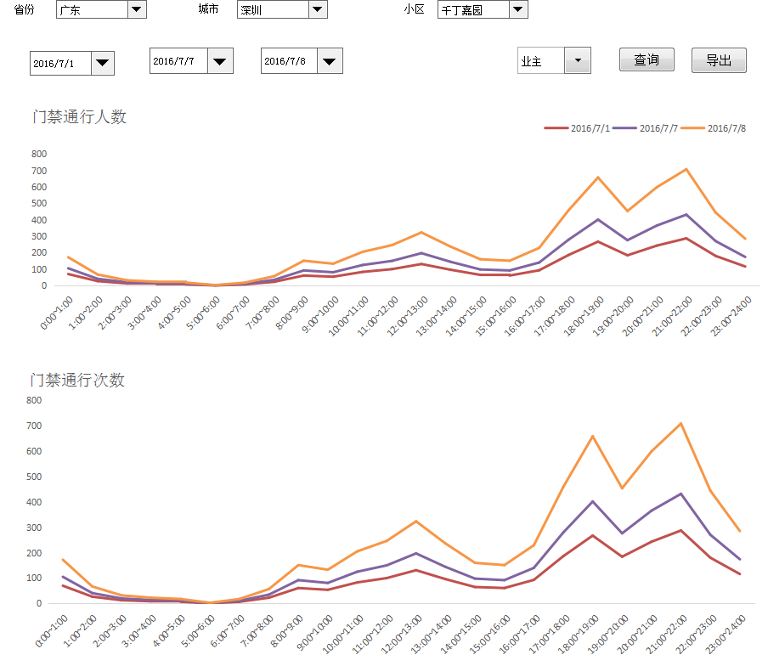

导出数据：
日期 | 小时 | 业主通行人数 | 访客行人数 | 物业行人数 | 业主通行次数数 | 访客行次数 | 物业行次数
2016-07-08 | 0:00~1:00 | 70 | 35 | 0
2016-07-08 | 1:00~2:00 | 27 | 14 | 0
2016-07-08 | 2:00~3:00 | 13 | 7 | 0
2016-07-08 | 3:00~4:00 | 9 | 5 | 0
2016-07-08 | 4:00~5:00 | 7 | 4 | 0
2016-07-08 | 5:00~6:00 | 1 | 1 | 0
2016-07-08 | 6:00~7:00 | 7 | 4 | 0
2016-07-08 | 7:00~8:00 | 23 | 12 | 1
2016-07-08 | 8:00~9:00 | 61 | 31 | 1
2016-07-08 | 9:00~10:00 | 54 | 27 | 0
2016-07-08 | 10:00~11:00 | 83 | 42 | 0
2016-07-08 | 11:00~12:00 | 100 | 50 | 0
2016-07-08 | 12:00~13:00 | 131 | 66 | 0
2016-07-08 | 13:00~14:00 | 96 | 48 | 0
2016-07-08 | 14:00~15:00 | 65 | 33 | 0
2016-07-08 | 15:00~16:00 | 61 | 31 | 0
2016-07-08 | 16:00~17:00 | 93 | 47 | 0
2016-07-08 | 17:00~18:00 | 186 | 93 | 0
2016-07-08 | 18:00~19:00 | 267 | 134 | 0
2016-07-08 | 19:00~20:00 | 184 | 92 | 0
2016-07-08 | 20:00~21:00 | 243 | 122 | 0
2016-07-08 | 21:00~22:00 | 287 | 144 | 0
2016-07-08 | 22:00~23:00 | 180 | 90 | 0
2016-07-08 | 23:00~24:00 | 116 | 58 | 0
2016-07-07 | 0:00~1:00 | 70 | 35 | 0
2016-07-07 | 1:00~2:00 | 27 | 14 | 0
2016-07-07 | 2:00~3:00 | 13 | 7 | 0
2016-07-07 | 3:00~4:00 | 9 | 5 | 0
2016-07-07 | 4:00~5:00 | 7 | 4 | 0
2016-07-07 | 5:00~6:00 | 1 | 1 | 0
2016-07-07 | 6:00~7:00 | 7 | 4 | 0
2016-07-07 | 7:00~8:00 | 23 | 12 | 1
2016-07-07 | 8:00~9:00 | 61 | 31 | 1
2016-07-07 | 9:00~10:00 | 54 | 27 | 0
2016-07-07 | 10:00~11:00 | 83 | 42 | 0
2016-07-07 | 11:00~12:00 | 100 | 50 | 0
2016-07-07 | 12:00~13:00 | 131 | 66 | 0
2016-07-07 | 13:00~14:00 | 96 | 48 | 0
2016-07-07 | 14:00~15:00 | 65 | 33 | 0
2016-07-07 | 15:00~16:00 | 61 | 31 | 0
2016-07-07 | 16:00~17:00 | 93 | 47 | 0
2016-07-07 | 17:00~18:00 | 186 | 93 | 0
2016-07-07 | 18:00~19:00 | 267 | 134 | 0
2016-07-07 | 19:00~20:00 | 184 | 92 | 0
2016-07-07 | 20:00~21:00 | 243 | 122 | 0
2016-07-07 | 21:00~22:00 | 287 | 144 | 0
2016-07-07 | 22:00~23:00 | 180 | 90 | 0
2016-07-07 | 23:00~24:00 | 116 | 58 | 0
2016-07-01 | 0:00~1:00 | 70 | 35 | 0
2016-07-01 | 1:00~2:00 | 27 | 14 | 0
2016-07-01 | 2:00~3:00 | 13 | 7 | 0
2016-07-01 | 3:00~4:00 | 9 | 5 | 0
2016-07-01 | 4:00~5:00 | 7 | 4 | 0
2016-07-01 | 5:00~6:00 | 1 | 1 | 0
2016-07-01 | 6:00~7:00 | 7 | 4 | 0
2016-07-01 | 7:00~8:00 | 23 | 12 | 1
2016-07-01 | 8:00~9:00 | 61 | 31 | 1
2016-07-01 | 9:00~10:00 | 54 | 27 | 0
2016-07-01 | 10:00~11:00 | 83 | 42 | 0
2016-07-01 | 11:00~12:00 | 100 | 50 | 0
2016-07-01 | 12:00~13:00 | 131 | 66 | 0
2016-07-01 | 13:00~14:00 | 96 | 48 | 0
2016-07-01 | 14:00~15:00 | 65 | 33 | 0
2016-07-01 | 15:00~16:00 | 61 | 31 | 0
2016-07-01 | 16:00~17:00 | 93 | 47 | 0
2016-07-01 | 17:00~18:00 | 186 | 93 | 0
2016-07-01 | 18:00~19:00 | 267 | 134 | 0
2016-07-01 | 19:00~20:00 | 184 | 92 | 0
2016-07-01 | 20:00~21:00 | 243 | 122 | 0
2016-07-01 | 21:00~22:00 | 287 | 144 | 0
2016-07-01 | 22:00~23:00 | 180 | 90 | 0
2016-07-01 | 23:00~24:00 | 116 | 58 | 0

参考语句
SELECT
`province`,
`city`,
`project`,
DATE(`created_time`) createdate,
HOUR(`created_time`) hourr,
COUNT(DISTINCT CASE WHEN `user_type`='0' THEN `bj_app_user` ELSE NULL END) 业主人数,
COUNT(DISTINCT CASE WHEN `user_type`='1' THEN `bj_app_user` ELSE NULL END) 访客人数,
COUNT(DISTINCT CASE WHEN `user_type` NOT IN('0','1') THEN `bj_app_user` ELSE NULL END) 物业人数,
COUNT(DISTINCT `bj_app_user`) 全部人数,
COUNT(CASE WHEN `user_type`='0' THEN `bj_app_user` ELSE NULL END) 业主次数,
COUNT(CASE WHEN `user_type`='1' THEN `bj_app_user` ELSE NULL END) 访客次数,
COUNT(CASE WHEN `user_type` NOT IN('0','1') THEN `bj_app_user` ELSE NULL END) 物业次数,
COUNT(`bj_app_user`) 全部次数
FROM `t_break_pass`
WHERE province IS NOT NULL AND city !='中陲'
GROUP BY `province`,
`city`,
`project`,
DATE(`created_time`),
HOUR(`created_time`)

